画像
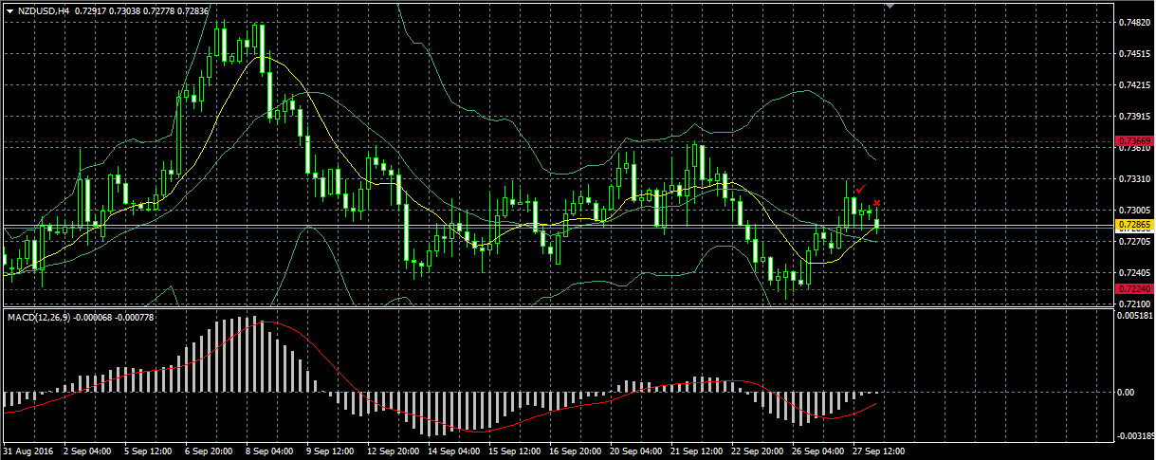

① ＦＳと思い、ＰＢで買いエントリー。ＭＡＣＤも上昇方向で問題なかったのですが、下がりだし、損切。

② ＦＣと思い、✓で売りエントリー。順調に下げ、一時期40pips儲かっていたのですが、反転し、損切。

